关系图
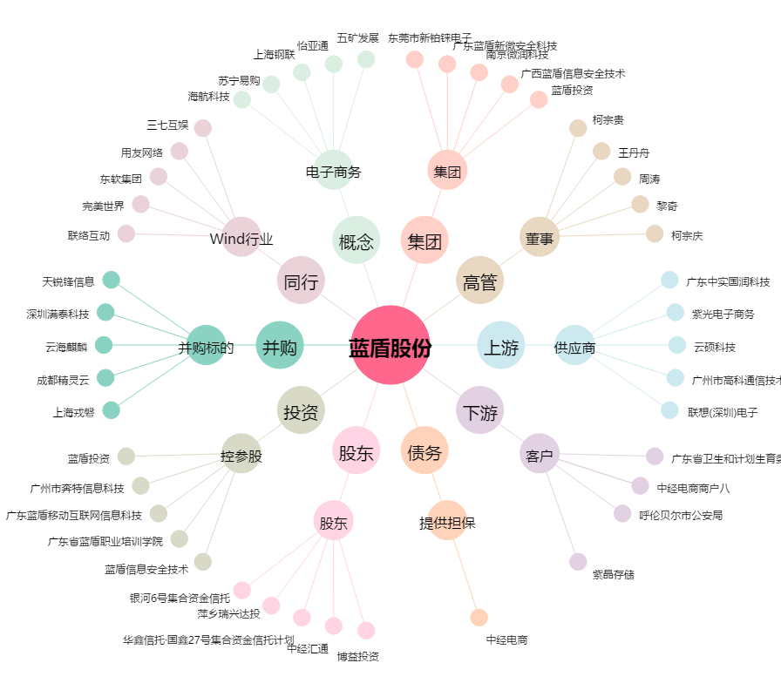
蓝盾股份[300297.SZ] - 关系概览图

